使用说明
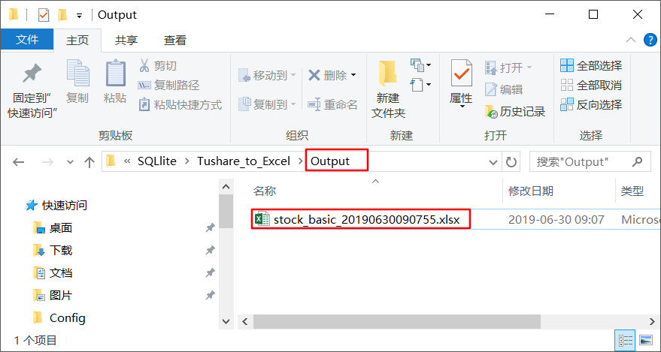
Tushare_to_Excel 使用说明：

一、注册账号，获取Token值

二、双击三级目录具体项目，进入对应的数据接口
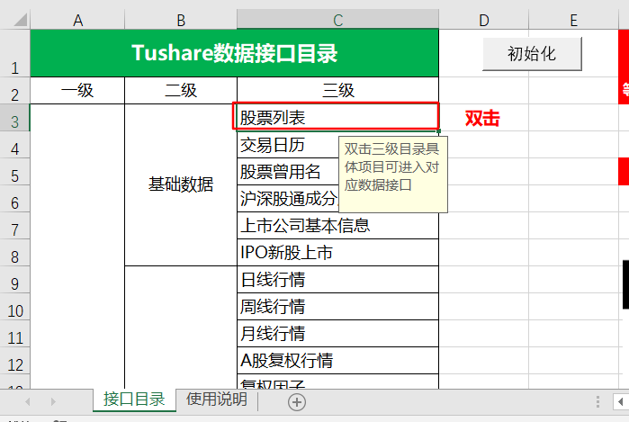
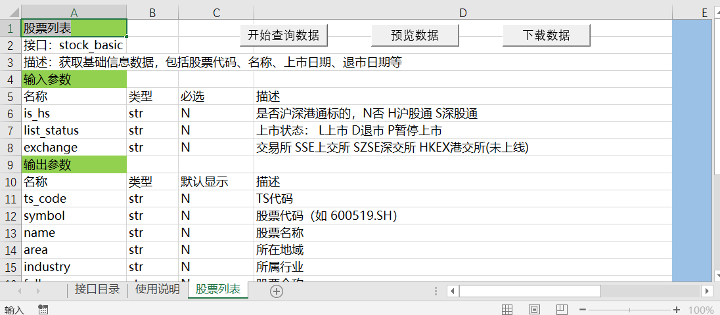

三、将对应的输入参数和输出参数填在E列中，注意格式要求
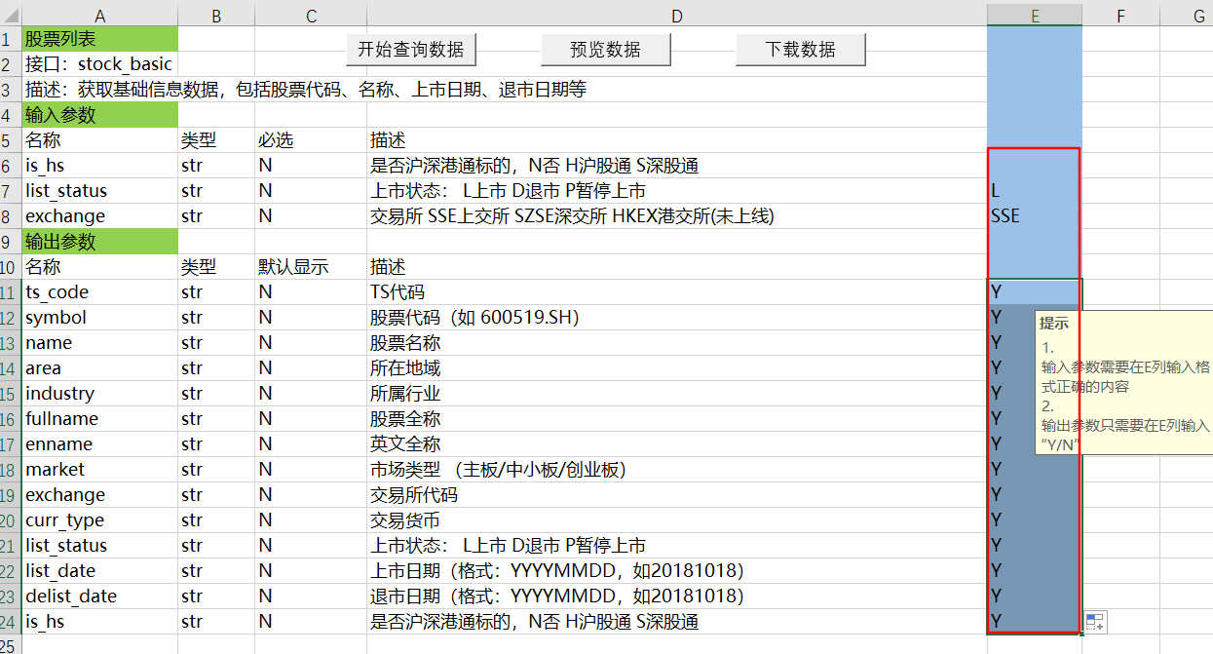

四、依次单击“查询数据”，“预览数据”，“下载数据”按钮，提供预览是为了防止数据量过大无法生成excel表格，单击按钮提示发现可疑程序时，要点允许
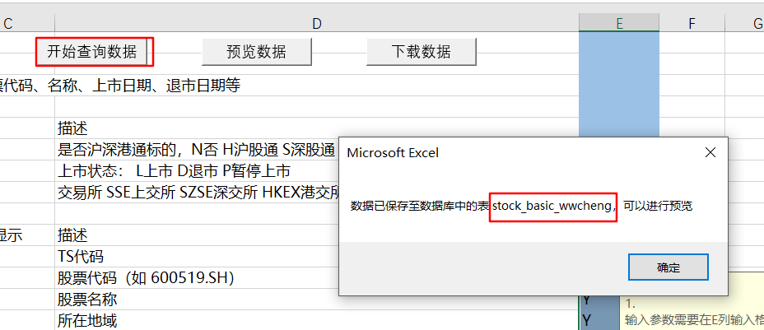
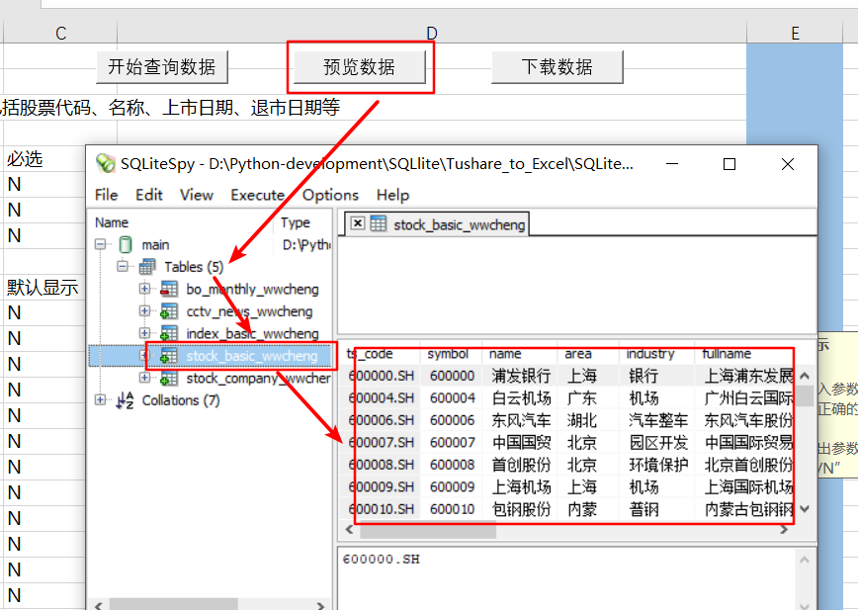
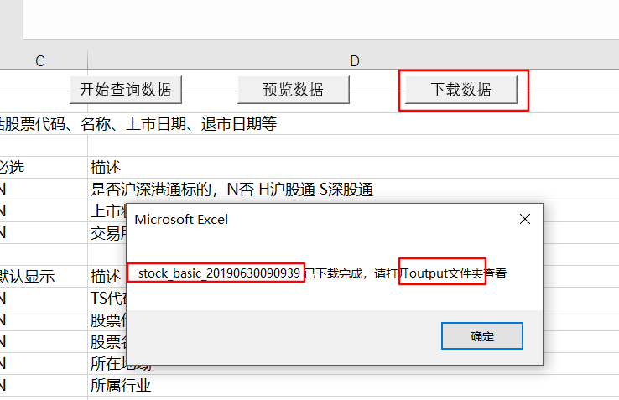
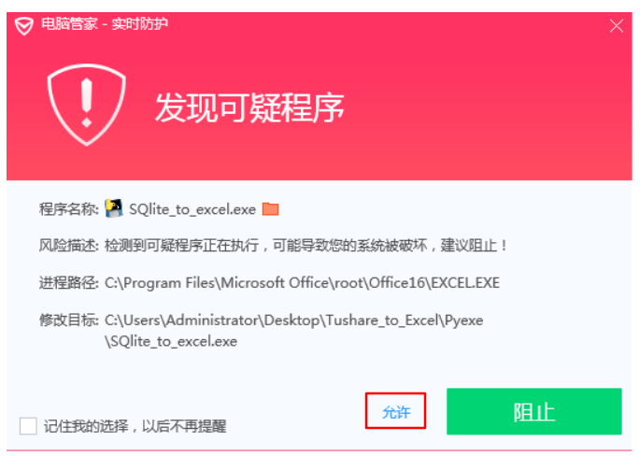

五、打开本工作簿路径下output文件夹，查看下载成功的数据表

